Instructions
1. Go to each Brand URL in the URLs tab
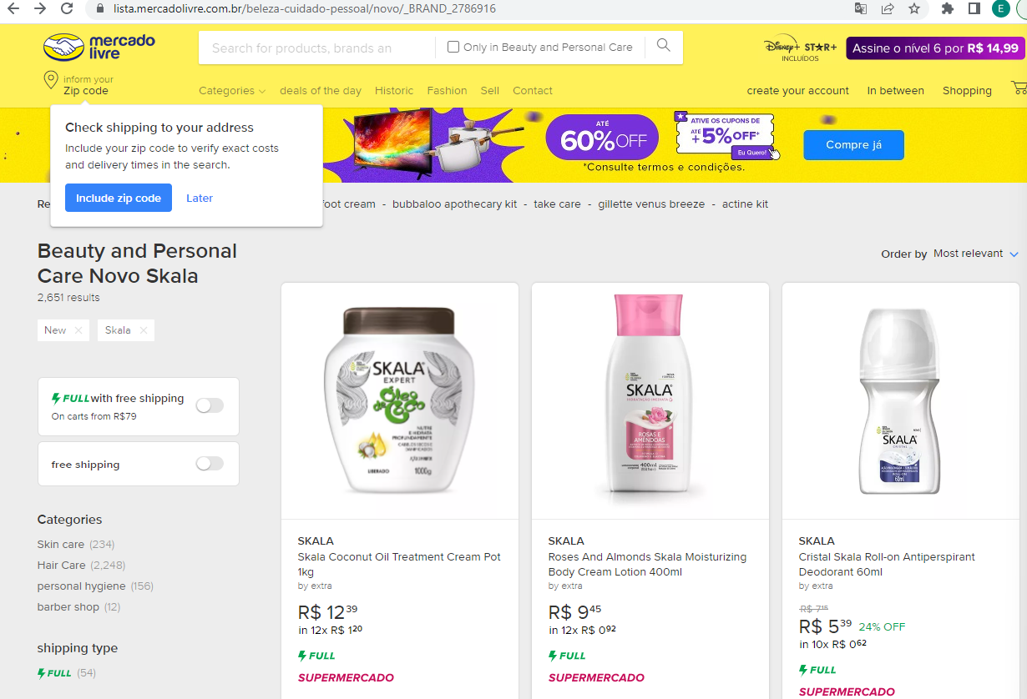
2. Click on each product

Product URL
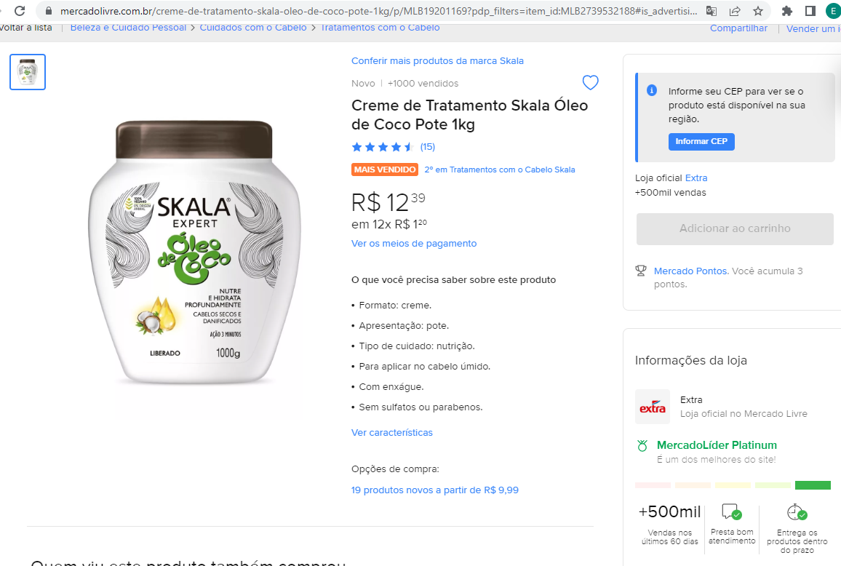
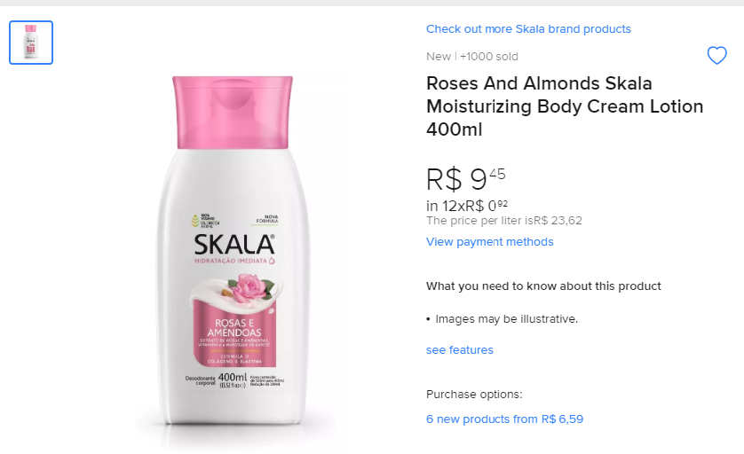
3. Scrape the data
Brand Name (from URLs tab)
Product URL
Product Name
Product Name
Avg Rating
Price
Number of Ratings
Price Vol Equivalent (only available on some products, see right picture)
Average Rating
Number of Ratings
Main Features Dictionary (This is not consistent for every product so just put all the information as a dictionary here)
Price
Price Vol Equiv

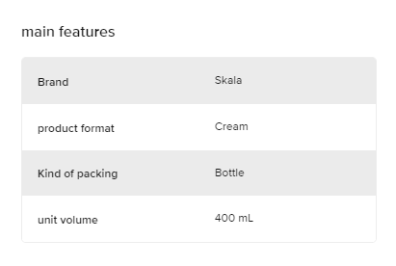

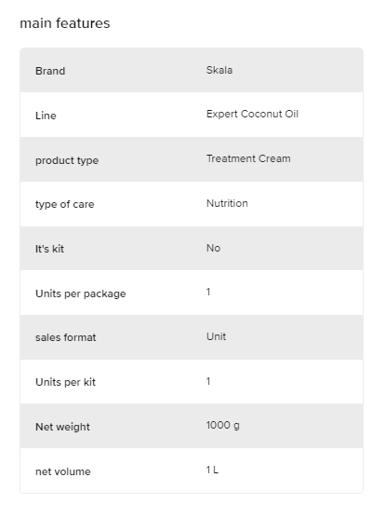

Main Features Dictionary

4. If there are multiple pages at the bottom, click through all of them and repeat

